①申込手順
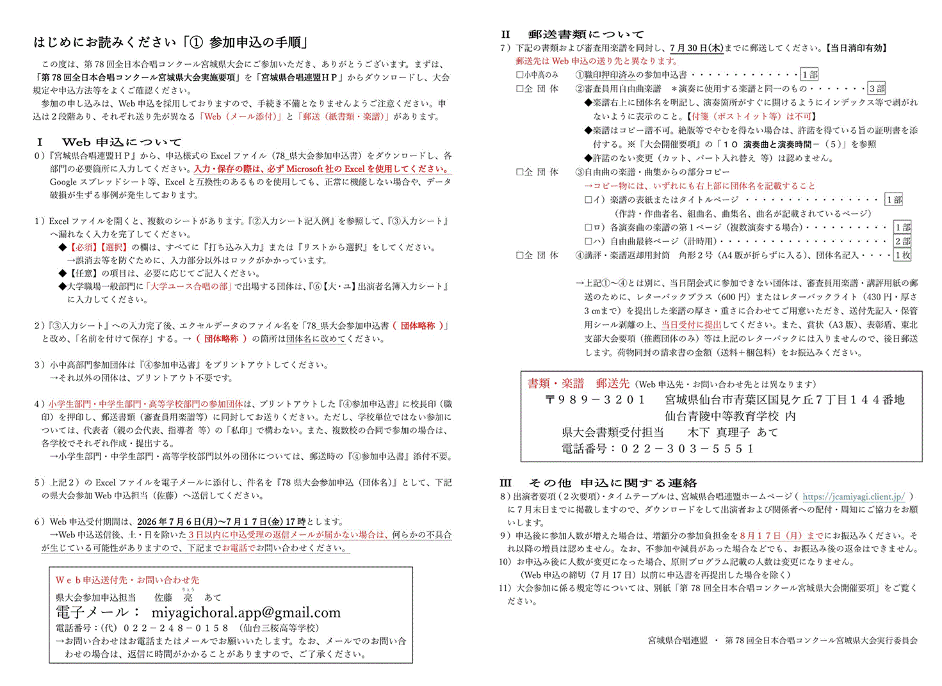

②入力シート記入例
入力シート
記 入 例
第78回全日本合唱コンクール宮城県大会 |  |  |  |  | 参加申込

 |  | 白地部分 | に入力（打ち込み または ドロップダウン選択）してください。

【必須】 | 申込書記入日 | 2026-07-08 | 【入力例】 3 / 21 → 3月21日に変換されます。

【必須】 | ふりがな | みやぎけんひふみこうとうがっこうおんがくぶ
 | 正式団体名 | 宮城県一二三高等学校音楽部

【必須】 | 代表者名・校長名 | ○○ ○○ |  | ※姓と名の間は１マス空けてください。

【選択】 | 部門 | 高等学校 Ｂ |  |  |  |  |  | 5

【必須】 | 参加人数（演奏者） ※指揮者・伴奏者を除く | 45 | 名 → | 参加負担金は部門によって異なります。金額をご確認の上、指定の口座へお振込みください。

【選択】 | 譜めくり・付添 の合計人数 | 0 | 名 →

 | ※出演者と同額

 | 合計人数 | 45 | 名

【必須】 | 参加負担金（部門別・1人） | 1,000 | 円 → | 参加負担金計 | 46,300 |  | 円 【演奏者＋譜めくり等＋録音ＣＤ代金】
 |  |  |  | ※振込人名義は団体の略称でお願いします。（個人名不可）
 |  |  |  | ※振込手数料は各団でご負担ください。

【選択】 | 参加負担金の納入確認 | 納入済

【必須】 | 参加負担金の納入日 | 2026-07-07 | 【入力例】 1 / 23 → 1月23日に変換されます。

記 入 例
【必須】 | 連絡先
 | 郵便番号 | 123-0123 |  | ※半角数字（ハイフン有）で入力してください。 【記入例】987-6543

 | 住所 | 宮城県○○市○○区○○町123-123

 | 担当者（顧問）氏名 | ○○ ○○ |  | ※姓と名の間は１マス空けてください。

 | 電話番号 | 012-123-0123 |  | ※半角数字（ハイフン有）で入力してください。 【記入例】012-345-6789

 | FAX番号（省略可） | 012-123-1234 |  | ※半角数字（ハイフン有）で入力してください。 【記入例】012-345-6789

 | メール（申込発信元） | abc123@abcmail.com |  |  |  | ※１団体１アドレスでお願いします。
 |  |  |  |  |  | ※受理確認のメールは「返信」で送ります。

 | 緊急連絡先携帯番号 | 090-1234-0123 |  | ※半角数字（ハイフン有）で入力してください。 【記入例】010-1234-5678

 | 緊急連絡先メール | abc123@abcmail.com

【選択】 | 課題曲 | 【F1】 O what shall I do? |  |  |  |  | ※中学生部門は空欄

【必須】 | 自由曲 | 曲名（組曲名等も記入） ※省略せず、楽譜の表紙等の記載どおりに記入 ※外国作品は原則原語で記入 |  |  |  |  | 作詞・訳詞者 等 |  | 作曲・編曲者 等 |  | 演奏 時間 （分） | 利用 方法

 | １曲目 ※上づめで記入 | 女声合唱組曲「よわったなあ」から |  |  |  |  | 作詞 | ノムラカツヤ | 作曲 | にしなかみどり | 3 | 1.原詞 | 太点線枠内は、JASRACへの著作物使用申請に使用しますので、曲ごとの演奏時間を計測し、分単位（秒切り上げ）でご記入ください。 「利用方法」の欄は、原詞または訳詞の別を選択。
 |  | ボヤキ

 | ２曲目 ※上づめで記入 | 女声合唱組曲「地平線のあっちがわ」から |  |  |  |  | 作詩 | 川谷俊太 | 作曲 | 本下まきこ | 4 | 1.原詞
 |  | 夏にも

 | ３曲目 ※上づめで記入

 | ４曲目 ※上づめで記入

 | ５曲目 ※上づめで記入

 |  | 注）著作権者に無断で、省略（パート、無伴奏化、繰り返し等）したり、男声・女声パートの入れ替え等はできません。【楽譜どおりの演奏】 |  |  |  |  | ↑ 作詞・訳詞等の別を入力 |  | ↑ 作曲・編曲等の別を入力
 |  |  |  |  |  |  | (作詞・作詩・訳詞・訳詩等） |  | （作曲・編曲・補作等） |  | ※楽譜記載と同様に記入する
記 入 例
【任意】 | 指揮者ふりがな | ●● ●●
 | 指揮者氏名 | ○○○ ○○ |  | ※ふりがな・氏名ともに姓と名の間は１マス空けてください。

【任意】 | ピアノ伴奏者ふりがな | ●●●● ●●●
 | ピアノ伴奏者氏名 | ○○ ○○ |  | ※ふりがな・氏名ともに姓と名の間は１マス空けてください。

【選択】 | 伴奏に使用する楽器 | ピアノ＋その他

【任意】 | ピアノ以外の伴奏楽器名 | Vn.

【任意】 | ピアノ以外の伴奏者名ふりがな | ●●● ●●●
 | その他の楽器伴奏者名 | ○○ ○○ |  | ※ふりがな・氏名ともに姓と名の間は１マス空けてください。

【任意】 | 独唱者名ふりがな
 | 独唱者名 |  |  | ※ふりがな・氏名ともに姓と名の間は１マス空けてください。

 | 【記入例】３分２５秒の場合→「０：３：２５」と入力してください。
【必須】 | 課題曲演奏時間（正確に） | 0:03:25 |  | ※始めの音を出してから課題曲・自由曲がそれぞれ終わるまでの時間を記入してください。 |  |  |  |  |  |  |  |  | 0:03:25
 |  |  |  | 中学生部門は、合計演奏時間の欄にのみ記入してください。
【必須】 | 自由曲演奏時間（正確に） | 0:06:15 |  |  |  |  |  |  |  |  |  |  | 0:06:15
 |  |  |  | ※自由曲で複数曲を演奏する場合は、曲間を含めた部門毎の規定時間内でご記入ください。
【必須】 | 合計演奏時間（正確に） | 0:10:20 |  |  |  |  |  |  |  |  |  |  | 0:10:20
 |  |  |  | ※入退場時間を除く、課題曲と自由曲の曲間を含めた合計時間をご記入ください。

【選択】 | ピアノふた（大屋根） | 全開 |  | ※ピアノは舞台中央に固定とします。「全開」の場合はご留意ください。

【選択】 | 指揮台 | 要

【選択】 | 指揮者用譜面台 | 要

【選択】 | 譜めくり椅子 | 要 | → ※「譜めくりの方」は各団でご準備ください。

【選択】 | 閉会式の参加予定 | 不参加 | → 閉会式不参加の場合は、審査用楽譜・講評・賞状等を郵送しますので、『出演者要項』の１－（10）および２－（5）を参照し、ご対応をお願いします。

【任意】 | その他の要望事項

 | 【提出前に再度チェック！】 記入漏れ、漢字変換のミスなどがないよう、ご提出前に十分にご確認ください。
 | 曲名・作者名・指揮者名・伴奏者名などは、そのままプログラムに掲載となりますので、特にご注意ください。

③入力シート
入力シート
第78回全日本合唱コンクール宮城県大会 |  |  |  |  | 参加申込

 |  | 白地部分 | に入力（打ち込み または ドロップダウン選択）してください。

【必須】 | 申込書記入日 |  | 【入力例】 3 / 21 → 3月21日に変換されます。

【必須】 | ふりがな
 | 正式団体名

【必須】 | 代表者名・校長名 |  |  | ※姓と名の間は１マス空けてください。

【選択】 | 出場部門

【必須】 | 参加人数（演奏者） ※指揮者・伴奏者を除く |  | 名 → | 参加負担金は部門によって異なります。金額をご確認の上、指定の口座へお振込みください。

【選択】 | 譜めくり・付添 の合計人数 |  | 名 →

 | ※出演者と同額 |  |  |  |  |  |  |  |  |  |  |  | ステージ上 | ステージ袖 | 客席 | パンフレット
 |  |  |  |  |  |  |  |  |  |  |  | 譜めくり | ○ | ○ | ○ | ○
 | 合計人数 | 0 | 名 |  |  |  |  |  |  |  |  | 付添 | × | ○ | ○ | ○
 |  |  |  |  |  |  |  |  |  |  |  | ※「譜めくり」１名まで、「譜めくり」と「付添」は合わせて３名以内
【必須】 | 参加負担金（部門別・1人） |  | 円 → | 参加負担金計 |  |  | 円 【演奏者＋譜めくり等＋録音ＣＤ代金（1,300円）】
 |  |  |  | ※振込人名義は団体の略称でお願いします。（個人名不可）
 |  |  |  | ※振込手数料は各団でご負担ください。

【選択】 | 参加負担金の納入確認

【必須】 | 参加負担金の納入日 |  | 【入力例】 1 / 23 → 1月23日に変換されます。

【必須】 | 連絡先
 | 郵便番号 |  |  | ※半角数字（ハイフン有）で入力してください。 【記入例】987-6543

 | 住所

 | 担当者（顧問）氏名 |  |  | ※姓と名の間は１マス空けてください。

 | 電話番号 |  |  | ※半角数字（ハイフン有）で入力してください。 【記入例】012-345-6789

 | FAX番号（省略可） |  |  | ※半角数字（ハイフン有）で入力してください。 【記入例】012-345-6789

 | メール（申込発信元） |  |  |  |  | ※１団体１アドレスでお願いします。
 |  |  |  |  |  | ※受理確認のメールは「返信」で送ります。

 | 緊急連絡先携帯番号 |  |  | ※半角数字（ハイフン有）で入力してください。 【記入例】010-1234-5678

 | 緊急連絡先メール

【選択】 | 課題曲 |  |  |  |  |  | ※中学生部門は空欄

【必須】 | 自由曲 | 曲名（組曲名等も記入） ※省略せず、楽譜の表紙等の記載どおりに記入 ※外国作品は原則原語で記入 |  |  |  |  | 作詞・訳詞者 等 | 作曲・編曲者 等 | 演奏 時間 （分） | 利用 方法

 | １曲目 ※上づめで記入 |  |  |  |  |  |  |  |  |  | 太点線枠内は、JASRACへの著作物使用申請に使用しますので、曲ごとの演奏時間を計測し、分単位（秒切り上げ）でご記入ください。 「利用方法」の欄は、原詞または訳詞の別を選択。

 | ２曲目 ※上づめで記入

 | ３曲目 ※上づめで記入

 | ４曲目 ※上づめで記入

 | ５曲目 ※上づめで記入

 |  | 注）著作権者に無断で、省略（パート、無伴奏化、繰り返し等）したり、男声・女声パートの入れ替え等はできません。【楽譜どおりの演奏】 |  |  |  |  | ↑ 作詞・訳詞等の別を入力 | ↑ 作曲・編曲等の別を入力
 |  |  |  |  |  |  | (作詞・作詩・訳詞・訳詩等） | （作曲・編曲・補作等） | ※楽譜記載と同様に記入する

【任意】 | 指揮者ふりがな
 | 指揮者氏名 |  |  | ※ふりがな・氏名ともに姓と名の間は１マス空けてください。

【任意】 | ピアノ伴奏者ふりがな
 | ピアノ伴奏者氏名 |  |  | ※ふりがな・氏名ともに姓と名の間は１マス空けてください。

【選択】 | 伴奏に使用する楽器

【任意】 | ピアノ以外の伴奏楽器名

【任意】 | ピアノ以外の伴奏者名ふりがな
 | その他の楽器伴奏者名 |  |  | ※ふりがな・氏名ともに姓と名の間は１マス空けてください。

【任意】 | 独唱者名ふりがな
 | 独唱者名 |  |  | ※ふりがな・氏名ともに姓と名の間は１マス空けてください。

 | 【記入例】３分２５秒の場合→「０：３：２５」と入力してください。
【必須】 | 課題曲演奏時間（正確に） |  |  | ※課題曲の始めの音を出してから終わるまでの時間を記入してください。
 |  |  |  | 中学生部門は、合計演奏時間の欄にのみ記入してください。
【必須】 | 自由曲演奏時間（正確に） |  |  | ※自由曲の始めの音を出してから終わるまでの時間を記入してください。
 |  |  |  | 自由曲で複数曲を演奏する場合は、曲間を含めた時間を出場部門の規定時間内でご記入ください。
【必須】 | 合計演奏時間（正確に）
 |  |  |  | ※入退場時間を除く、「課題曲」・「自由曲」・「曲間」を含めた合計時間をご記入ください。

【選択】 | ピアノふた（大屋根）

【選択】 | 指揮台

【選択】 | 指揮者用譜面台

【選択】 | 譜めくり椅子

【選択】 | 閉会式の参加予定

【任意】 | その他の要望事項 |  |  |  |  |  |  |  | 指揮者・伴奏者が同一部門に複数出演する場合は、対象の団体名を記入してください。

 | 【提出前に再度チェック！】 記入漏れ、漢字変換のミスなどがないよう、ご提出前に十分にご確認ください。
 | 曲名・作者名・指揮者名・伴奏者名などは、そのままプログラムに掲載となりますので、特にご注意ください。

④参加申込書
Web申込
第78回全日本合唱コンクール宮城県大会参加申込書

出演者
ふりがな |  |  |  |  |  | *出演順 事務局記入
正式団体名
納入金内訳 |  | 円 × |  | 名 | ＋ 録音CD代 (1,300円) | ＝ | ¥0
譜めくり等
 |  |  |  | 名
参加料納入確認
参加部門 |  |  | 課題曲
ふりがな |  |  |  | ふりがな
指揮者 |  |  |  | ピアノ 伴奏者
ふりがな |  |  | 楽器名 |  | ふりがな
ピアノ以外の 伴奏者名 |  |  |  |  | 独唱者
自由曲 | 曲 名 |  |  | 作・訳詩者 |  | 作・編曲者

課題曲 演奏時間 |  | 自由曲 演奏時間 |  |  | 合計 演奏時間
ピアノ蓋 |  | 指揮台 |  | 指揮者用 譜面台 |  | 譜めくり 椅子
その他の 要望事項等
連絡先 | 郵便番号 | 〒 |  | 緊急連絡先携帯番号
 | 住所
 | 担当者氏名
 | 電話番号 |  |  | ＦＡＸ番号 お持ちでない場合は省略可
 | メールアドレス （申込受理連絡先）
確認事項 | 閉会式参加予定
宮城県合唱連盟理事長 水口 裕子 様
上記のとおり、第78回全日本合唱コンクール宮城県大会の参加を申し込みます。

代表者
 |  |  |  | 印 （職印） | ※小学生・中学生・高校以外の団体は押印不要

【小学生・中学生・高等学校部門のみ】この参加申込書は、郵送書類（審査用楽譜等）に同封してお送りください。

